상품제안서
아이리버 Assemble 블루투스 무선 게이밍 헤드셋 헤드폰 가상 7.1채널 | 상품코드: S46342

 |  |  |  |  |  |  | 02-713-8555 | www.synergygift.co.kr
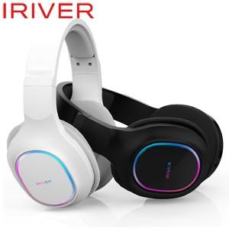

【상세/제작정보】

【인쇄/포장옵션】 | 스티커 / 포장지포장

【공급단가】 | 수량 | 20~ | 50~ | 100~ | 300~ | 500~
*VAT별도 | 단가 | 63,750원 | 62,220원 | 59,670원 | 58,140원 | 56,610원

【상품 URL】 | https://www.synergygift.co.kr:443/src/goods_detail.php?gdno=46342

